关系图
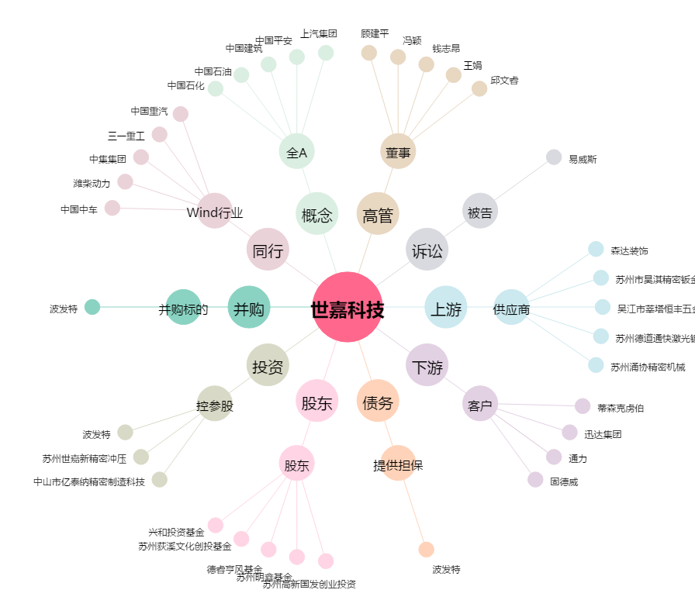
世嘉科技[002796.SZ] - 关系概览图

